상품제안서
이노젠 포키(Pocky) 손난로 겸용 보조배터리(5,000mAh) | 상품코드: F15910

 |  |  |  |  |  |  | 02-412-0044 | www.easy1.co.kr
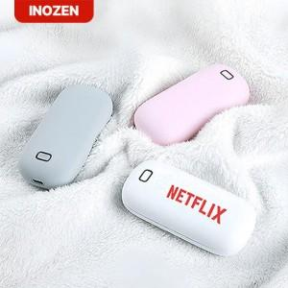

【상세/제작정보】

【인쇄/포장옵션】 | 레이저, 풀칼라 / 포장지포장

【공급단가】 | 수량 | 50~ | 100~ | 500~ | 1,000~ | 2,000~
*VAT별도 | 단가 | 12,840원 | 12,620원 | 12,300원 | 12,090원 | 11,770원

【상품 URL】 | https://dev.easy1.co.kr:443/src/goods_detail.php?gdno=15910

